상품제안서
주문제작｜비치타올｜스웨이드 일반형｜키즈｜50 * 120 | 상품코드: F27435

 |  |  |  |  |  |  | 02-412-0044 | www.easy1.co.kr
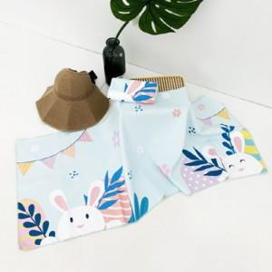

【상세/제작정보】 | 기본수량 미만 인쇄불가 인쇄 별도 문의.

【인쇄/포장옵션】 | / OPP(비닐)

【공급단가】 | 수량 | 200~ | 500~ | 1,000~ | 3,000~ | 5,000~
*VAT별도 | 단가 | 7,920원 | 7,780원 | 7,590원 | 7,450원 | 7,260원

【상품 URL】 | https://dev.easy1.co.kr:443/src/goods_detail.php?gdno=27435

